Tabelle1
Befestigung 3D Prints / Schraubenliste

Komponente | Bild | Zylinderschrauben-Grösse | Farbe | Anzahl Schrauben | Muttern-Grösse | Farbe | Anzahl Muttern | Holzschrauben-Grösse | Farbe | Anzahl Schrauben
Befestigung Schiene mit Top-Platform |  | M4x16 https://www.screwsandmore.de/de/sortiment/schrauben-und-bolzen/innensechskant-schrauben/linsenkopf-iso-7380/iso-7380-edelstahl-a2/iso-7380-a2-m4-schwarz/iso-7380-a2-m4x16-sb/5504/50-stueck-linsenkopfschrauben-iso-7380-a2-m4x16-schwarz?c=42672 | Schwarz | 52 | 0 | 0 | 0 | 0 | 0 | 0 | bestellt | noch zu bestellen
Befestigung Knoten mit Top-Platform | 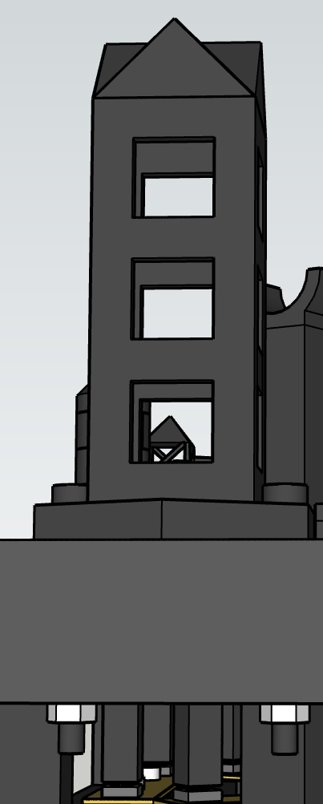 | M3x30 https://www.screwsandmore.de/de/sortiment/schrauben-und-bolzen/innensechskant-schrauben/linsenkopf-iso-7380/iso-7380-edelstahl-a2/iso-7380-a2-m3-schwarz/iso-7380-a2-m3x30-sb/13473/50-stueck-linsenkopfschrauben-iso-7380-a2-m3x30-schwarz?c=58013 | Schwarz | 32 | M3 | egal | 32 | 0 | 0 | 0
Befestigung Top-Platform mit Bottom-Platform | 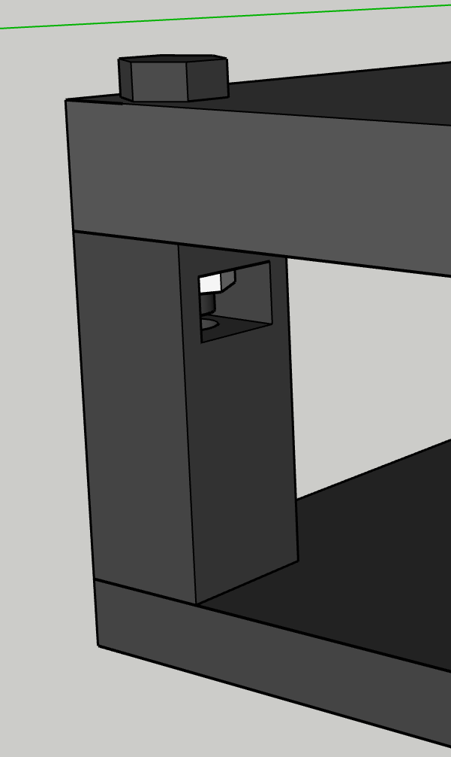 | M8x30 https://www.screwsandmore.de/de/sortiment/schrauben-und-bolzen/innensechskant-schrauben/linsenkopf-iso-7380/iso-7380-edelstahl-a2/iso-7380-a2-m8-schwarz/iso-7380-a2-m8x30-sb/2320/10-stueck-linsenkopfschrauben-iso-7380-a2-m8x30-schwarz?c=39346 | Schwarz | 8 | M4 (schmalle Muttern) | egal | 8 | 0 | 0 | 0
Befestigung Bottom-Platform mit Holzgerüst | 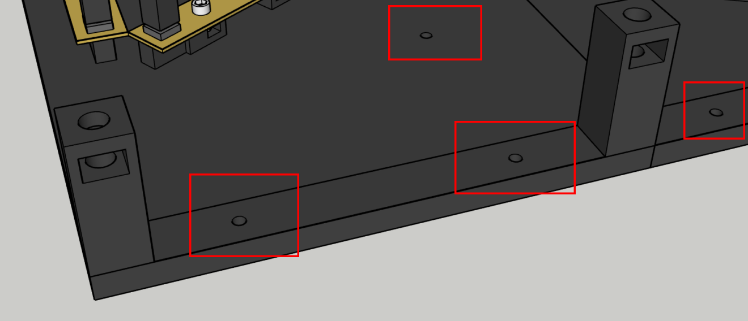 | 0 | 0 | 0 | 0 | 0 | 0 | 4x30 Hornbach | egal | 18
Befestigung Display-Attachment mit PI4 | 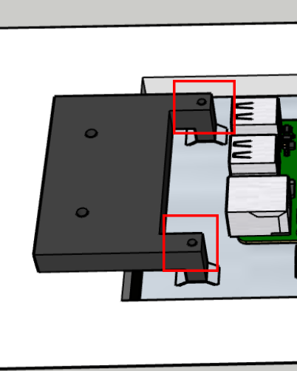 | M3x25 Hornbach | egal | 4 | 0 | 0 | 0 | 0 | 0 | 0
Befestigung Display-Attachment mit Holzgerüst | 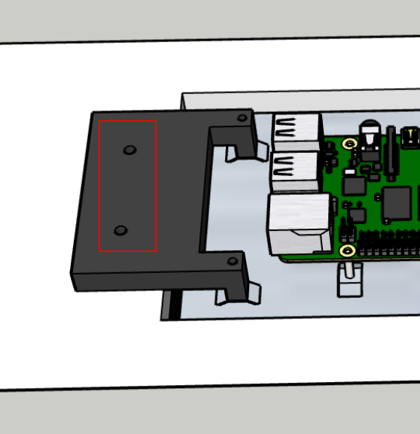 | 0 | 0 | 0 | 0 | 0 | 0 | 4x20 Hornbach | egal | 4

